Proyecto 9
 |  | RESUMEN ALTO NIVEL GESTIÓN PROYECTOS
DATOS GENERALES DE LOS PROYECTOS |  | Fecha: | 2021-11-30

PROYECTO | Proyecto de gestión documental
 | Descripción | Detalle
TIPO PROYECTO | Proyectos Administrativos (Gestión de Proyectos)
ALCANCE | Que Incluye | 1. Identificar las necesidades y proyección de la gestión documental en Columbus, salvarguardando los históricos de la compañía. 2. Planeación de la implementación de las normas, objetivos y lineamientos que dicta el Archivo General de la Nación para empresas privadas. 3.Identificación y definición de tablas de retención documental (TRD). 4.Digitalización del archivo documental. 5. Implementar una base de conocimiento y datos basada en datos maestros y estructurados para futura consulta y análisis de inteligencia de negocios. 6. Disposición del archivo documental físico. 7.Capacitar al personal en los procesos de gestión documental.
 | Que se excluye | 1. Recuperación intensiva física y tratamiento de documentos. 2. Procesamiento de datos mediante software de analítica y BI 3. Contratar dispoción documental en archivos central o muerto.
OBJETIVOS |  | 1. Evaluar el estado y grado de madurez de la gestión documental. 2. Definir y aprobar las TRD. 3. Gestionar el proceso de digitalización de los archivos y documentos históricos y actuales de Columbus 4. Disponer la información digitalizada y los datos maestros extraidos en una sistema software de gestión documental y base de datos.
KPIs | Indicadores de resultado: 1. Nivel de madurez en G.D. identificado 2. Número de TRD identificadas y aprobadas > 0 3. Informes periódicos del procesamiento de los documentos de Columbus 4. Documento de evidencia del resultado de la implementación del software de implementación de GD y base de datos. | Indicadores de desempeño del proyecto: 1. Cumplimiento del cronograma = (Hitos cumplidos)/(Hitos planeados) 2. Cumplimiento del presupuesto = (Ejecución presupuesto)/(Ejecución presupuesto planeada) 3. Desempeño del proyecto (DP) = (Cumplimiento del cronograma + Cumplimiento del presupuesto)/2
PRESUPUESTO | 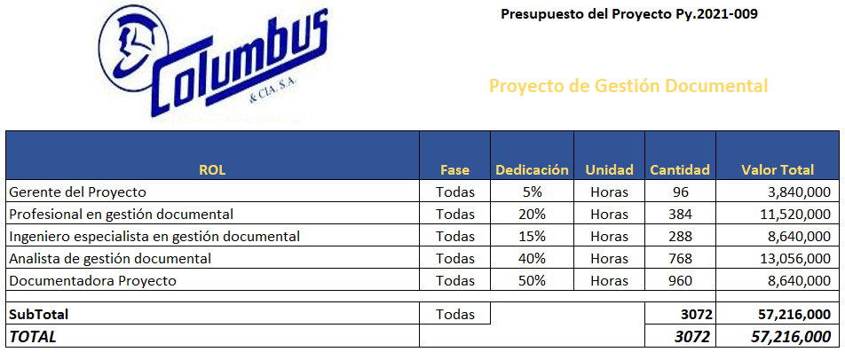
CRONOGRAMA y ENTREGABLES de Alto Nivel | 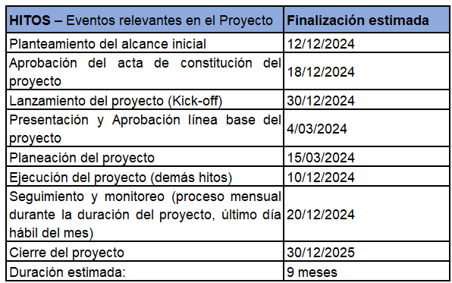
INTERESADOS PRINCIPALES
ORGANIGRAMA | 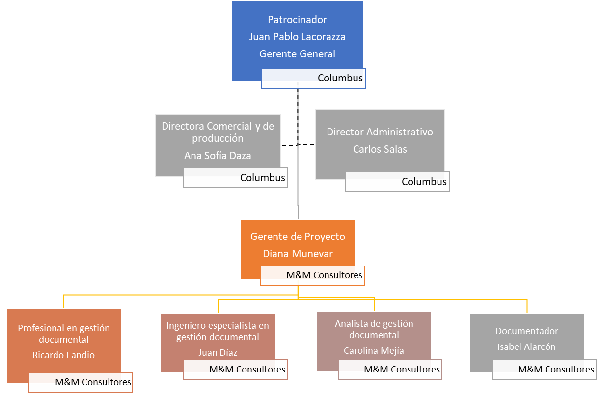
SUPUESTOS | * Los directores funcionales y/o gerentes de otros proyectos darán tiempo a sus equipos definidos para participar en este proyecto, para realizar actividades de este según asignación pactada. * Se definirá el modelo de base de datos sobre el cual se persistirá la información digitalizada y extraida de los documentos físicos. * Disponibilidad de las bases de datos que contengan la información de documentos elaborados electrónicacmente. * Los profesionales o expertos con mayor conocimiento deberán coordinar para dedicar tiempo suficiente para el suministro de información relacionada.
RESTRICCIONES | * El GP tendrá una disponibilidad del 10% mensual para el proyecto. * El tiempo máximo de ejecución se estima en 12 meses a partir de aprobación del acta de constitución del proyecto. * No superar el presupuesto asignado
RIESGOS | R1: SI el patrocinador del proyecto no tiene disponibilidad de tiempo; SE PODRIA PRESENTAR incumplimiento en las reuniones de presentación proyecto, kick-off y línea base para aprobación QUE PRODUCIRIA retrasos en el arranque del proyecto. R2: SI los colaboradores de Columbus no tiene disponibilidad de tiempo de acuerdo al estimado; SE PODRIA PRESENTAR incumplimiento en actividades relacionadas con las entregas del proyecto; QUE PRODUCIRIA retrasos en la ejecución de las actividades del cronograma cómo línea crítica. R3. SI el GP y/o los colabores de M&M Consultores del proyecto no tiene la disponibilidad de tiempo acordado; SE PODRÍA PRESENTAR falta de gestión y seguimiento del proyecto; QUE PRODUCIRÍA incumplimiento en la ejecución del proyecto y posible cancelación del mismo. R4. SI no se puede contratar o disponer de los recursos de información y bases de datos; SE PODRÍA PRESENTAR falta de información para desarrollar las herramientas para el diagnóstico de madurez; QUE PRODUCIRÍA retrasos en el cronograma.

Proyecto 8
 |  | RESUMEN ALTO NIVEL GESTIÓN PROYECTOS
DATOS GENERALES DE LOS PROYECTOS |  | Fecha: | 2021-11-30

PROYECTO | Adoptar un RPA (Robotic process automation)
 | Descripción | Detalle
TIPO PROYECTO | Proyectos Administrativos (Gestión de Proyectos)
ALCANCE | Que Incluye | 1. Evaluación de actividades operativas manuales repetitivas y rutinarias que se pueden automatizar. 2.Catalogar y definir los casos de uso aplicables al uso de un RPA. 3.Identificación que tipo de RPA se puede aplicar y realizar prueba de concepto y piloto. 4.Plan de acciones de acuerdo a las pruebas y lecciones aprendidas de la prueba piloto. 5.Implmentación y adopción del RPA en los procesos a ser automatizados.
 | Que se excluye | 1. Desarrollar el software de RPA 2.Implementación de RPA en procesos complejos
OBJETIVOS |  | 1. Determinar e identificar procesos manuales repetitivos que puedan ser ejecutados por un RPA 2. Seleccionar el RPA basado en los procesos previamente identificados. 3. Implementar con prueba piloto el RPA 4.Documentar las lecciones aprendidas y realizar ajustes 5. Adoptar a los demás procesos el RPA
KPIs | Indicadores de resultado: 1. Lista de procesos manuales repetitivos candidatos 2. Documentar el proceso de selección y la selección misma del RPA 3. Documento de las pruebas de concepto y piloto y sus resultados y lecciones aprendidas 4. Número de procesos implementados para el RPA | Indicadores de desempeño del proyecto: 1. Cumplimiento del cronograma = (Hitos cumplidos)/(Hitos planeados) 2. Cumplimiento del presupuesto = (Ejecución presupuesto)/(Ejecución presupuesto planeada) 3. Desempeño del proyecto (DP) = (Cumplimiento del cronograma + Cumplimiento del presupuesto)/2
PRESUPUESTO | 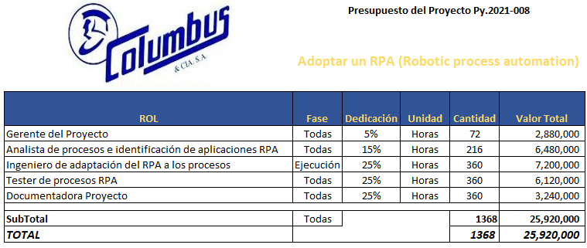
CRONOGRAMA y ENTREGABLES de Alto Nivel | 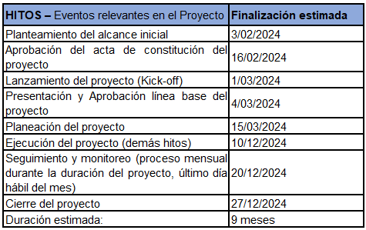
INTERESADOS PRINCIPALES
ORGANIGRAMA | 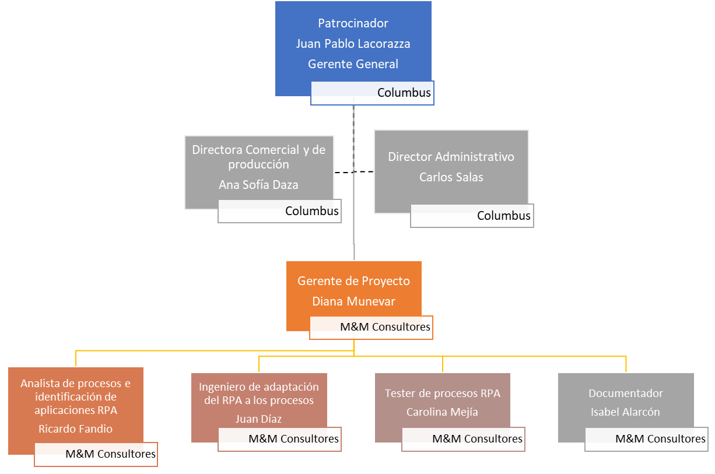
SUPUESTOS | * Los directores funcionales y/o gerentes de otros proyectos darán tiempo a sus equipos definidos para participar en este proyecto, para realizar actividades de este según asignación pactada. * identificación clara de los procesos manuales repetitivos y rutinarios * Identififcación de los colaboradores claves en cada uno de los procesos a implementar el RPA y capacitación gestión para destinar el esfuerzo en otras actiidades estratégicas.
RESTRICCIONES | * El GP tendrá una disponibilidad del 5% mensual para el proyecto. * El tiempo máximo de ejecución se estima en 7 meses a partir de aprobación del acta de constitución del proyecto. * No superar el presupuesto asignado
RIESGOS | R1: SI el patrocinador del proyecto no tiene disponibilidad de tiempo; SE PODRIA PRESENTAR incumplimiento en las reuniones de presentación proyecto, kick-off y línea base para aprobación QUE PRODUCIRIA retrasos en el arranque del proyecto. R2: SI los colaboradores de Columbus no tiene disponibilidad de tiempo de acuerdo al estimado; SE PODRIA PRESENTAR incumplimiento en actividades relacionadas con las entregas del proyecto; QUE PRODUCIRIA retrasos en la ejecución de las actividades del cronograma cómo línea crítica. R3. SI el GP y/o los colabores de M&M Consultores del proyecto no tiene la disponibilidad de tiempo acordado; SE PODRÍA PRESENTAR falta de gestión y seguimiento del proyecto; QUE PRODUCIRÍA incumplimiento en la ejecución del proyecto y posible cancelación del mismo. R4. SI no se puede contratar o disponer de los colaboradores clave de cada proceso; SE PODRÍA PRESENTAR falta de información para la implementación correcta del RPA; QUE PRODUCIRÍA retrasos en el cronograma yentreega de valor pobre.

Proyecto 7
 |  | RESUMEN ALTO NIVEL GESTIÓN PROYECTOS
DATOS GENERALES DE LOS PROYECTOS |  | Fecha: | 2021-11-30

PROYECTO | Diagnóstico del estado de madurez de transformación digital y análisis de sus resultados
 | Descripción | Detalle
TIPO PROYECTO | Proyectos Administrativos (Gestión de Proyectos)
ALCANCE | Que Incluye | 1. Evaluación gerencial del estado de madurez en transformación digital 2. Plan de acciones para la mejorar el nivel de madurez en transformación digital. 3. Identificación de riesgos para la adopción y adaptación a los planes de transformación digital. 4. Propuesta de modelo de transformación digital, herramientas, técnicas y recursos necesarios para una transformación digital efectiva.
 | Que se excluye | 1. El diseño, propuesta y proyecto para la transformación digital 2. Automatización de maquinaría clave en la fábrica. 3. Ejecutar el plan o modelo de transformación digital.
OBJETIVOS |  | 1. Determinar el nivel de madurez de Columbus en transformación digital 2. Establecer las acciones a seguir para preparar la organización para implementar los planes de transformación digital 3. Identificar los riesgos organizacionales, políticos, clima y cultura y externos que puedan afectar el proceso de transformación digital 4. Proponer el modelo de cambio organizacional basado en la transformación digital
KPIs | Indicadores de resultado: 1. Nivel de Madurez TD = (Dimensiones evaluadas)/(Total dimensiones) 2. Documento plan de acciones a seguir 3. Documento plan estratégico de atención a riesgos en la transformación digital 4. Propuesta de modelo de cambio organizacional en transformación digital | Indicadores de desempeño del proyecto: 1. Cumplimiento del cronograma = (Hitos cumplidos)/(Hitos planeados) 2. Cumplimiento del presupuesto = (Ejecución presupuesto)/(Ejecución presupuesto planeada) 3. Desempeño del proyecto (DP) = (Cumplimiento del cronograma + Cumplimiento del presupuesto)/2
PRESUPUESTO | 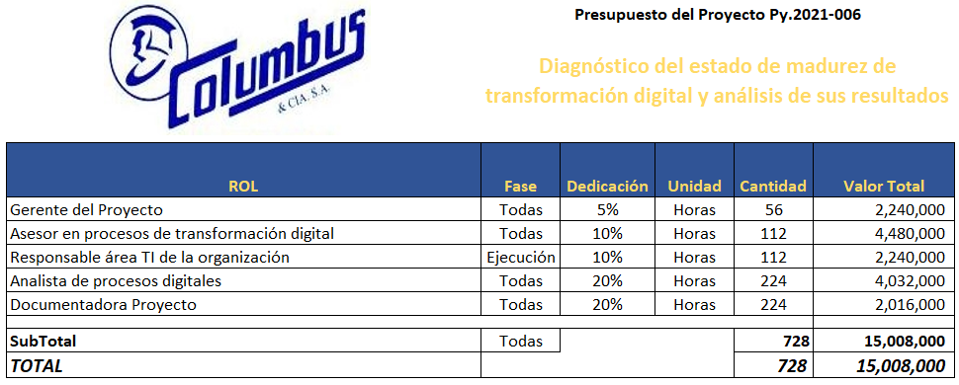
CRONOGRAMA y ENTREGABLES de Alto Nivel | 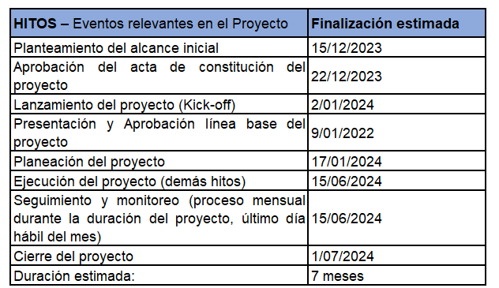
INTERESADOS PRINCIPALES | 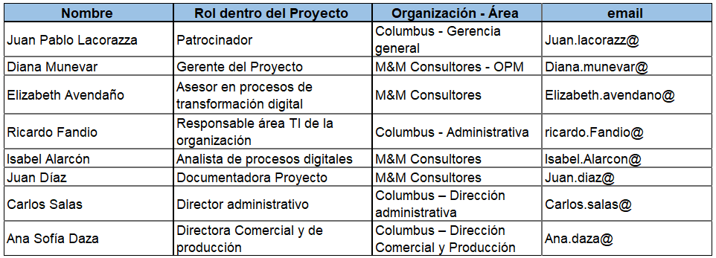
ORGANIGRAMA | 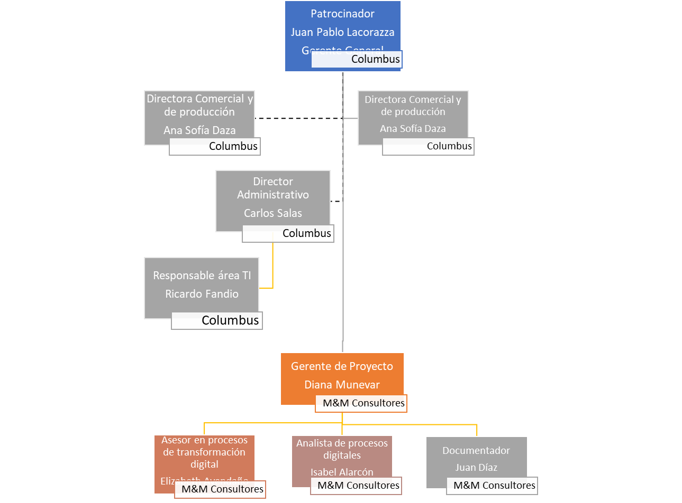
SUPUESTOS | * Los directores funcionales y/o gerentes de otros proyectos darán tiempo a sus equipos definidos para participar en este proyecto, para realizar actividades de este según asignación pactada. * Se gestionará el acceso a las bases de información de la compañía * Disponibilidad de laccesio a la información tecnologica y procesos manuales como digitales que se lleven acabo actualmente. * Los profesionales o expertos con mayor conocimiento deberán coordinar para dedicar tiempo suficiente para el suministro de información relacionada. - Disponibilidad de tiempo del responsable o director del área de tecnología de Columbus.
RESTRICCIONES | * El GP tendrá una disponibilidad del 5% mensual para el proyecto. * El tiempo máximo de ejecución se estima en 7 meses a partir de aprobación del acta de constitución del proyecto. * No superar el presupuesto asignado
RIESGOS | R1: SI el patrocinador del proyecto no tiene disponibilidad de tiempo; SE PODRIA PRESENTAR incumplimiento en las reuniones de presentación proyecto, kick-off y línea base para aprobación QUE PRODUCIRIA retrasos en el arranque del proyecto. R2: SI los colaboradores de Columbus no tiene disponibilidad de tiempo de acuerdo al estimado; SE PODRIA PRESENTAR incumplimiento en actividades relacionadas con las entregas del proyecto; QUE PRODUCIRIA retrasos en la ejecución de las actividades del cronograma cómo línea crítica. R3. SI el GP y/o los colabores de M&M Consultores del proyecto no tiene la disponibilidad de tiempo acordado; SE PODRÍA PRESENTAR falta de gestión y seguimiento del proyecto; QUE PRODUCIRÍA incumplimiento en la ejecución del proyecto y posible cancelación del mismo. R4. SI no se puede contratar o disponer de los recursos de información y bases de datos; SE PODRÍA PRESENTAR falta de información para desarrollar las herramientas para el diagnóstico de madurez; QUE PRODUCIRÍA retrasos en el cronograma.

Proyecto 6
 |  | RESUMEN ALTO NIVEL GESTIÓN PROYECTOS
DATOS GENERALES DE LOS PROYECTOS |  | Fecha: | 2021-11-30

PROYECTO | Estudio de mercado para expansión comercial en el Exterior
 | Descripción | Detalle
TIPO PROYECTO | Proyectos Administrativos (Gestión de Proyectos)
ALCANCE | Que Incluye | 1. Diseño y definición de los criterios de selección de posibles mercados mediante el método de selección de multiples criterios 2.Evaluación de mercados posibles en el exterior y valoración y priorización de estos de acuerdo al método de criterios multiples definido en el punto 1. 3. Plan de acciones para la realización de los estudios de mercado de por lo menos dos o tres de los mercados posibles priorizados. 4. Identificación de riesgos de los mercados seleccionados. 5. Propuesta de método de selección multiple de criterios basado en los estudios de mercado para la selección del mercado extranjero a incursionar. 6.Seleccionar el escenario de mercado extranjero a incursionar
 | Que se excluye | 1. Implementación de la oficina en el mercado extranjero seleccionado 2. Desarrollar lo comercial en el mercado seleccionado 3. Diseñar o construir planes para el desarrollo del proyecto de implementación de expansión en el extranjero.
OBJETIVOS |  | 1. Diseñar y definir los criterios a ser usados para la construcción del método de selección de posibles mercados a través de múltiples criterios de selección. 2. Evaluar los posibles mercados extranjeros a incursionar 3. Priorizar y seleccionar los 3 mejores escenarios para el desarrollo del estudio de mercado por cada uno 4. Identificar los riesgos de cada uno de los tres escenarios 5.Definir y diseñar el método de selección múltiple de criterios para la selección del mercado a incursionar. 6. Seleccionar el mercado extranjero a incursionar.
KPIs | Indicadores de resultado: 1. Documento método de selección múltiples criterios de selección para posibles mercados extranjeros 2. Lista de posibles mercados extranjeros 3. Lista de mercados extranjeros seleccionados y construcción del estudio de mercado de los tres con mayor puntaje 4. Documento con método de selección múltiple de criterios para seleccionar mercado a incursionar y su definición de los riesgos asociados. 5. Mercado extranjero seleccionado | Indicadores de desempeño del proyecto: 1. Cumplimiento del cronograma = (Hitos cumplidos)/(Hitos planeados) 2. Cumplimiento del presupuesto = (Ejecución presupuesto)/(Ejecución presupuesto planeada) 3. Desempeño del proyecto (DP) = (Cumplimiento del cronograma + Cumplimiento del presupuesto)/2
PRESUPUESTO | 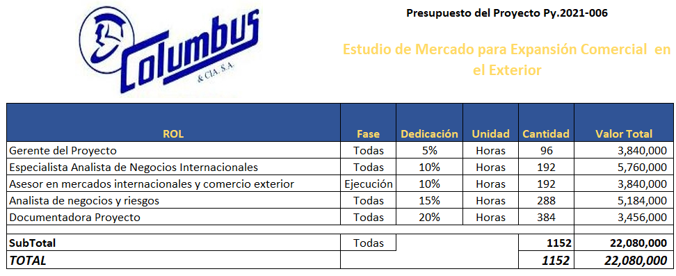
CRONOGRAMA y ENTREGABLES de Alto Nivel | 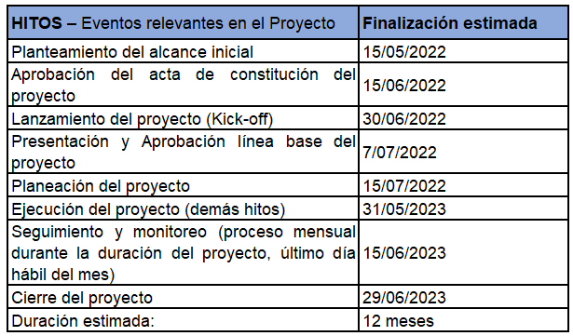
INTERESADOS PRINCIPALES | 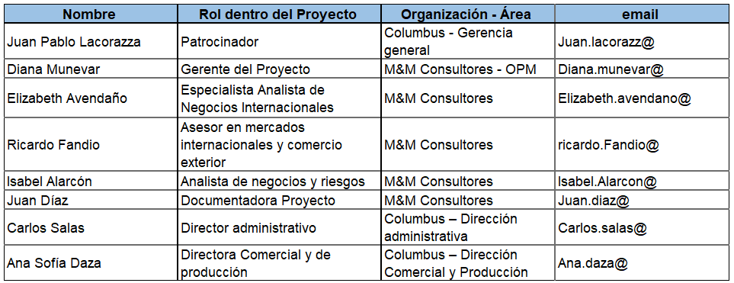
ORGANIGRAMA | 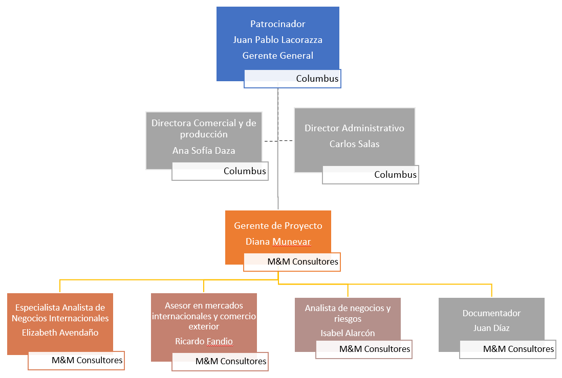
SUPUESTOS | * Los directores funcionales y/o gerentes de otros proyectos darán tiempo a sus equipos definidos para participar en este proyecto, para realizar actividades de este según asignación pactada. * Se gestionará el acceso a la información de mercadeo y de clientes historico para su análisis * Los profesionales o expertos con mayor conocimiento deberán coordinar para dedicar tiempo suficiente para el suministro de información relacionada.
RESTRICCIONES | * El GP tendrá una disponibilidad del 5% mensual para el proyecto. * El tiempo máximo de ejecución se estima en 12 meses a partir de aprobación del acta de constitución del proyecto. * No superar el presupuesto asignado
RIESGOS | R1: SI el patrocinador del proyecto no tiene disponibilidad de tiempo; SE PODRIA PRESENTAR incumplimiento en las reuniones de presentación proyecto, kick-off y línea base para aprobación QUE PRODUCIRIA retrasos en el arranque del proyecto. R2: SI los colaboradores de Columbus no tiene disponibilidad de tiempo de acuerdo al estimado; SE PODRIA PRESENTAR incumplimiento en actividades relacionadas con las entregas del proyecto; QUE PRODUCIRIA retrasos en la ejecución de las actividades del cronograma cómo línea crítica. R3. SI el GP y/o los colabores de M&M Consultores del proyecto no tiene la disponibilidad de tiempo acordado; SE PODRÍA PRESENTAR falta de gestión y seguimiento del proyecto; QUE PRODUCIRÍA incumplimiento en la ejecución del proyecto y posible cancelación del mismo. R4. SI no se puede contratar o disponer de los recursos de información y bases de datos; SE PODRÍA PRESENTAR falta de información para desarrollar las herramientas para el diagnóstico de madurez; QUE PRODUCIRÍA retrasos en el cronograma.

Proyecto 5
 |  | RESUMEN ALTO NIVEL GESTIÓN PROYECTOS
DATOS GENERALES DE LOS PROYECTOS |  | Fecha: | 2021-11-30

PROYECTO | Adopción de un CRM
 | Descripción | Detalle
TIPO PROYECTO | Proyectos Administrativos (Gestión de Proyectos)
ALCANCE | Que Incluye | 1. Evaluación de alternativas de software CRM 2. Plan de selección de software CRM con facilidad de adaptación y adopción 3. Selección del proveedor del software CRM 4. Propuesta de implementación del software CRM seleccionado 5.Implementación del software CRM adaptado a Columbus
 | Que se excluye | 1. Desarrollo de software 2. Inclusión de módulos alternativos del software CRM que son complementos a este, pero no aportan mayor a la organización 3. Soporte postventa en sitio
OBJETIVOS |  | 1.Evaluar y seleccionar el software CRM a implementar en Columbus 2.Planear y preparar el camino para la implementación del software 2. Levantar la lista de requerimientos y ajustes que se requiere sobre el CRM seleccionado 3. Realizar los ajustes o adaptaciones del CRM a la organización 4. Proponer mejoras en los procesos de la organización para facilitar la adaptación del CRM 5. Implementación y despliegue del software CRM.
KPIs | Indicadores de resultado: 1. Documento de planeación y preparación 2. Documento de requerimientos 3. Gestión y seguimiento de desarrollo de software 4. Documento de propuesta de mejoras en las prácticas organizacionales 5.Documento de implementación y seguimiento del proyecto. | Indicadores de desempeño del proyecto: 1. Cumplimiento del cronograma = (Hitos cumplidos)/(Hitos planeados) 2. Cumplimiento del presupuesto = (Ejecución presupuesto)/(Ejecución presupuesto planeada) 3. Desempeño del proyecto (DP) = (Cumplimiento del cronograma + Cumplimiento del presupuesto)/2
PRESUPUESTO | 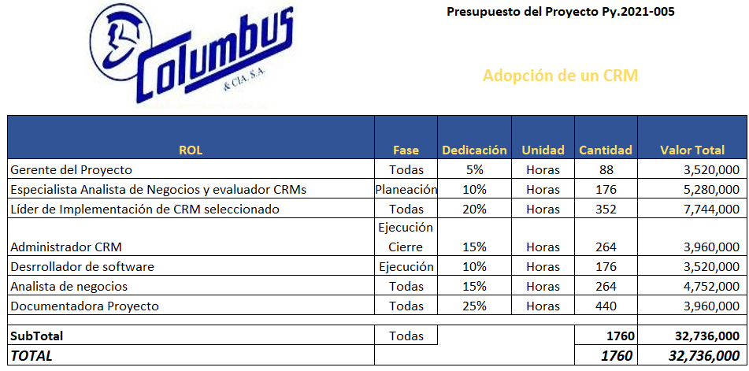
CRONOGRAMA y ENTREGABLES de Alto Nivel | 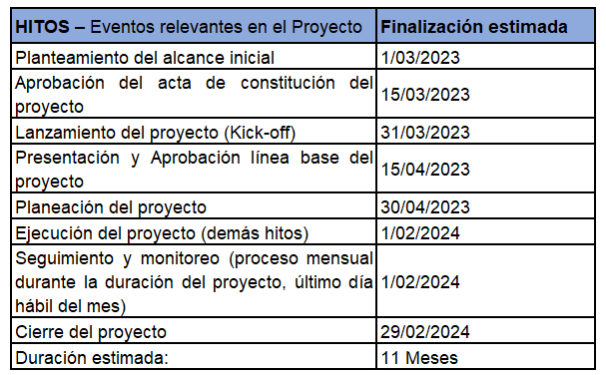
INTERESADOS PRINCIPALES | 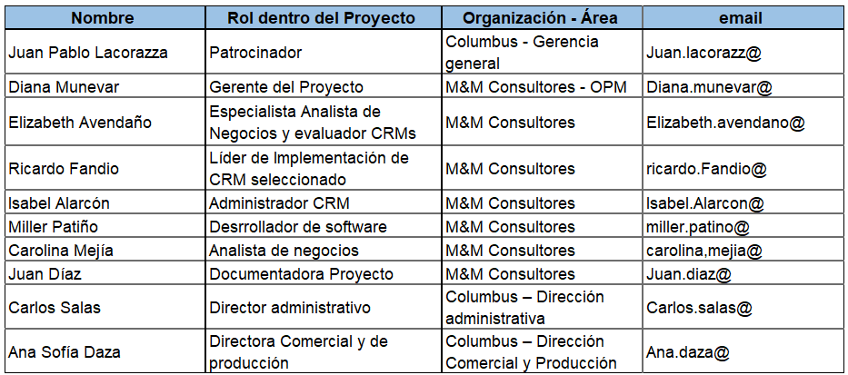
ORGANIGRAMA | 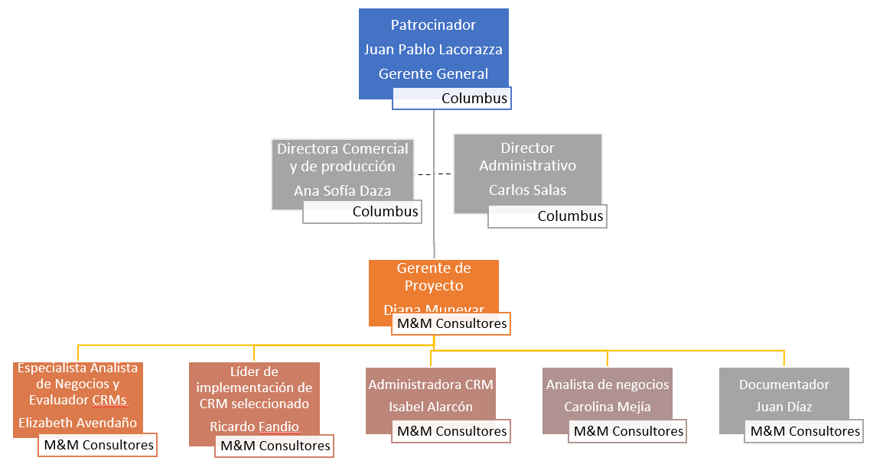
SUPUESTOS | * Los directores funcionales y/o gerentes de otros proyectos darán tiempo a sus equipos definidos para participar en este proyecto, para realizar actividades de este según asignación pactada. * Se gestionará el acceso a las bases de información de la compañía y la documentación necesaria * Disponibilidad de las bases de datos que contengan la información de proyectos previos. * Los profesionales o expertos con mayor conocimiento deberán coordinar para dedicar tiempo suficiente para el suministro de información relacionada.
RESTRICCIONES | * El GP tendrá una disponibilidad del 5% mensual para el proyecto. * El tiempo máximo de ejecución se estima en 11 meses a partir de aprobación del acta de constitución del proyecto. * No superar el presupuesto asignado
RIESGOS | R1: SI el patrocinador del proyecto no tiene disponibilidad de tiempo; SE PODRIA PRESENTAR incumplimiento en las reuniones de presentación proyecto, kick-off y línea base para aprobación QUE PRODUCIRIA retrasos en el arranque del proyecto. R2: SI los colaboradores de Administración de Columbus no tiene disponibilidad de tiempo de acuerdo al estimado; SE PODRIA PRESENTAR incumplimiento en actividades relacionadas con las entregas del proyecto; QUE PRODUCIRIA retrasos en la ejecución de las actividades del cronograma cómo línea crítica. R3. SI el GP y/o los colabores de M&M Consultores del proyecto no tiene la disponibilidad de tiempo acordado; SE PODRÍA PRESENTAR falta de gestión y seguimiento del proyecto; QUE PRODUCIRÍA incumplimiento en la ejecución del proyecto y posible cancelación del mismo. R4. SI no se puede contratar o disponer de los recursos de información y bases de datos; SE PODRÍA PRESENTAR falta de información para desarrollar las herramientas para el diagnóstico de madurez; QUE PRODUCIRÍA retrasos en el cronograma.

Proyecto 4
 |  | RESUMEN ALTO NIVEL GESTIÓN PROYECTOS
DATOS GENERALES DE LOS PROYECTOS |  | Fecha: | 2021-11-30

PROYECTO | Cambio de modelo estratégico y de negocio
 | Descripción | Detalle
TIPO PROYECTO | Comercial Columbus
ALCANCE | Que Incluye | 1. Evaluación de los objetivos estratégicos organizaciones 2. Propuesta del nuevo modelo estratégico y su plan de adopción e implementación 3. Evaluación del modelo actual de negocio y propuesta del nuevo modelo de negocio 4. Plan de implementación del nuevo modelo de negocio y la implementación del modelo estratégico y de negocio.
 | Que se excluye | 1. Plan de reestructuración de la empresa 2. Cambio en la estructura y fkujo de caja general de la organización 3. Implementación de modelos de gestión de proyectos
OBJETIVOS |  | 1. Evaluar el estado y alineación de los objetivos estratégicos con la proyección del cambio del modelo de negocio 2. Establecer las acciones para los ajustes a los objetivos organizacionales 3. Diseñar y definir el nuevo modelo estratégico y de negocio de la organización 4. Planear e implementar el cambio de modelo estratégico y de negocio.
KPIs | Indicadores de resultado: 1. Documento de evaluación de los objetivos estratégicos 2. Documento plan de acciones a seguir 3. Documento del nuevo modelo estratégico y de negocio 4. Documento del resultado de la implementación del nuevo modelo estratégico y de negocio | Indicadores de desempeño del proyecto: 1. Cumplimiento del cronograma = (Hitos cumplidos)/(Hitos planeados) 2. Cumplimiento del presupuesto = (Ejecución presupuesto)/(Ejecución presupuesto planeada) 3. Desempeño del proyecto (DP) = (Cumplimiento del cronograma + Cumplimiento del presupuesto)/2
PRESUPUESTO | 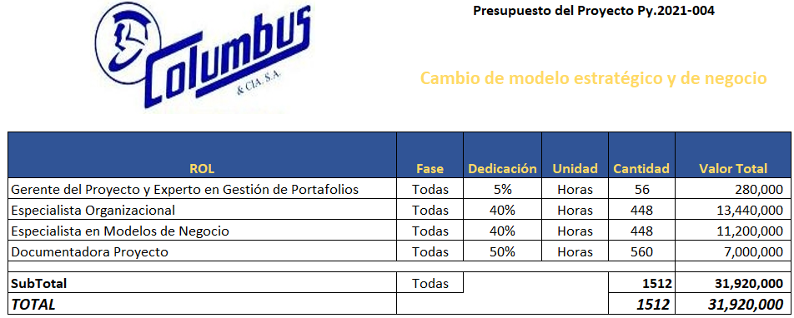
CRONOGRAMA y ENTREGABLES de Alto Nivel | 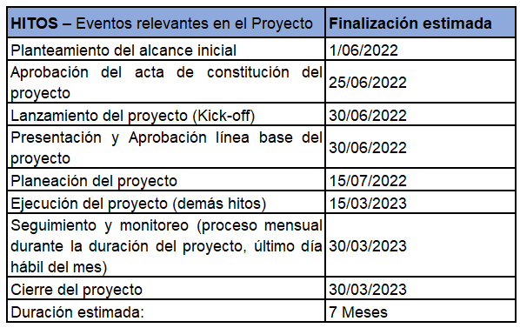
INTERESADOS PRINCIPALES
ORGANIGRAMA | 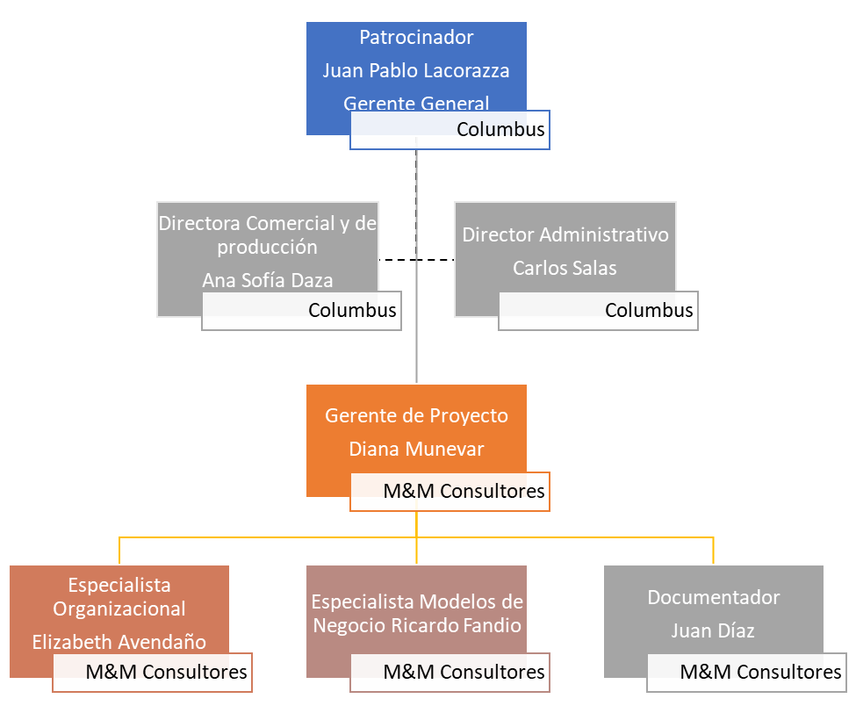
SUPUESTOS | * Los directores funcionales y/o gerentes de otros proyectos darán tiempo a sus equipos definidos para participar en este proyecto, para realizar actividades de este según asignación pactada. * Se gestionará el acceso a la documentación, procesos estratégicos y lo que se considere vital para el proyecto * Aceptación por parte de la gerencia general y de los dueños en la propuesta de cambio del modelo estratégico y de negocio * Los profesionales o expertos con mayor conocimiento deberán coordinar para dedicar tiempo suficiente para el suministro de información relacionada.
RESTRICCIONES | * El GP tendrá una disponibilidad del 5% mensual para el proyecto. El especialista Organizacional 40% y el especialista en modelos de negocio un 40%. * El tiempo máximo de ejecución se estima en 7 meses a partir de aprobación del acta de constitución del proyecto. * No superar el presupuesto asignado
RIESGOS | R1: SI el patrocinador del proyecto no tiene disponibilidad de tiempo; SE PODRIA PRESENTAR incumplimiento en las reuniones de presentación proyecto, kick-off y línea base para aprobación QUE PRODUCIRIA retrasos en el arranque del proyecto. R2: SI los colaboradores de Columbus no tiene disponibilidad de tiempo de acuerdo al estimado; SE PODRIA PRESENTAR incumplimiento en actividades relacionadas con las entregas del proyecto; QUE PRODUCIRIA retrasos en la ejecución de las actividades del cronograma cómo línea crítica. R3. SI el GP y/o los colabores de M&M Consultores del proyecto no tiene la disponibilidad de tiempo acordado; SE PODRÍA PRESENTAR falta de gestión y seguimiento del proyecto; QUE PRODUCIRÍA incumplimiento en la ejecución del proyecto y posible cancelación del mismo. R4. SI no se puede contratar o disponer de los recursos de información y bases de datos; SE PODRÍA PRESENTAR falta de información para desarrollar las herramientas para el diagnóstico de madurez; QUE PRODUCIRÍA retrasos en el cronograma.

Proyecto 3
 |  | RESUMEN ALTO NIVEL GESTIÓN PROYECTOS
DATOS GENERALES DE LOS PROYECTOS |  | Fecha: | 2021-11-09

PROYECTO | Adopción y adaptación de la OPM o gestión de proyectos mediante un modelo de Gerencia de Proyectos escalable
 | Descripción | Detalle
TIPO PROYECTO | Proyectos Administrativos (Gestión de Proyectos)
ALCANCE | Que Incluye | 1. Planeación para la adopción de la OPM 2. Planeación de la adopción de gestión y gerencia de proyectos 3. Identificación de los interesados externos e internos y como se interrelacionan con los objetivos estratégicos organizacionales y su impacto para la toma de decisiones 4. Implementar el modelo de adopción de OPM y la gestión de proyectos en la organización a nivel directivo 5. Diseñar, validar e implementar el modelo de priorización de proyectos
 | Que se excluye | 1. Evaluar, planear, diseñar y gerenciar proyectos 2. Ejecutar el plan o modelo de cambio organizacional. 3. Capacitar a todo el personal de la organización en gestión de proyectos
OBJETIVOS |  | 1. Implementación de la OPM en la organización 2. Establecer las acciones para la implementación de una PMO 3. Diseño y construcción de un modelo integrado de gestión de proyectos adaptado a la organización como base la metodología a seguir en GP. 4. Proponer los lineamientos para el cambio organizacional enfocado en la OPM
KPIs | Indicadores de resultado: 1. Documento de la implementación de la OPM en la organización 2. Documento plan de acciones para una PMO 3. Documento metodológico para la gestión de proyectos y su modelo 4. Documento con los lineamientos para el cambio organizacional enfocado en la OPM | Indicadores de desempeño del proyecto: 1. Cumplimiento del cronograma = (Hitos cumplidos)/(Hitos planeados) 2. Cumplimiento del presupuesto = (Ejecución presupuesto)/(Ejecución presupuesto planeada) 3. Desempeño del proyecto (DP) = (Cumplimiento del cronograma + Cumplimiento del presupuesto)/2
PRESUPUESTO | 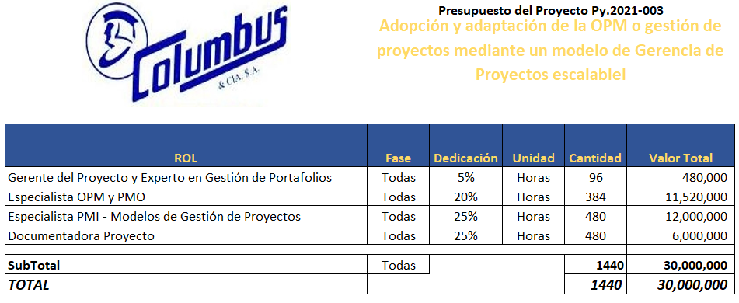
CRONOGRAMA y ENTREGABLES de Alto Nivel | 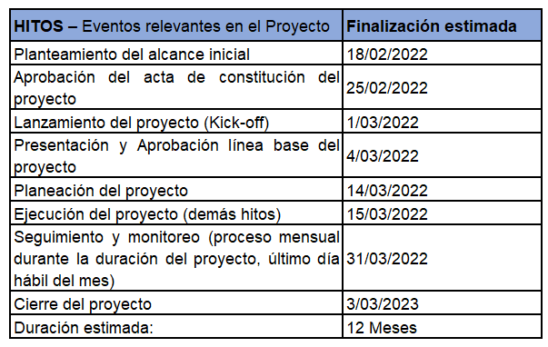
INTERESADOS PRINCIPALES | 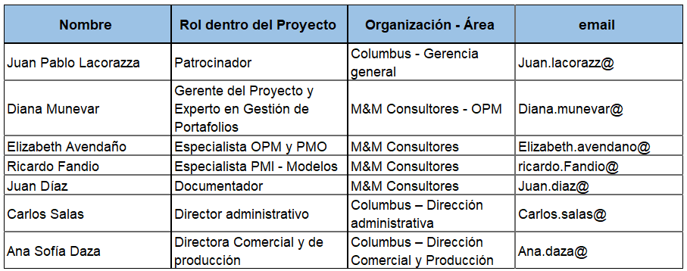
ORGANIGRAMA | 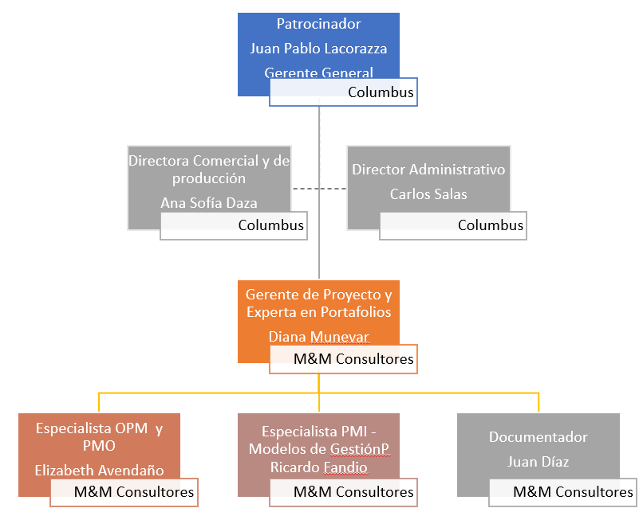
SUPUESTOS | * Los directores funcionales y/o gerentes de otros proyectos darán tiempo a sus equipos definidos para participar en este proyecto, para realizar actividades de este según asignación pactada. * Se gestionará el acceso a la documentación, procesos estratégicos y lo que se considere vital para el proyecto * Disponibilidad de las bases de datos que contengan la información de proyectos previos. * Los profesionales o expertos con mayor conocimiento deberán coordinar para dedicar tiempo suficiente para el suministro de información relacionada.
RESTRICCIONES | * El GP tendrá una disponibilidad del 5% mensual para el proyecto. El especialista en OPM 20% y 25% para el PMI. * El tiempo máximo de ejecución se estima en 12 meses a partir de aprobación del acta de constitución del proyecto. * No superar el presupuesto asignado
RIESGOS | R1: SI el patrocinador del proyecto no tiene disponibilidad de tiempo; SE PODRIA PRESENTAR incumplimiento en las reuniones de presentación proyecto, kick-off y línea base para aprobación QUE PRODUCIRIA retrasos en el arranque del proyecto. R2: SI los colaboradores de Columbus no tiene disponibilidad de tiempo de acuerdo al estimado; SE PODRIA PRESENTAR incumplimiento en actividades relacionadas con las entregas del proyecto; QUE PRODUCIRIA retrasos en la ejecución de las actividades del cronograma cómo línea crítica. R3. SI no se puede contratar o disponer de los recursos de información y bases de datos; SE PODRÍA PRESENTAR falta de información para desarrollar las herramientas para el diagnóstico de madurez; QUE PRODUCIRÍA retrasos en el cronograma.

Proyecto 2
 |  | RESUMEN ALTO NIVEL GESTIÓN PROYECTOS
DATOS GENERALES DE LOS PROYECTOS |  | Fecha: | 2021-11-30

PROYECTO | Adopción de procesos y tecnología a todo el personal de la organización y la nueva cultura organizacional
 | Descripción | Detalle
TIPO PROYECTO | Proyectos Administrativos (Gestión de Proyectos)
ALCANCE | Que Incluye | 1. Capacitación para fortalecer los conocimientos y habilidades en el manejo de herrramientas tecnologicas de los colabores. 2. Capacitación en gestión de proyectos dirigida a los colaboradores. 3. Charlas sobre el clima organizacional para fortalecer el trabajo en equipo. 4. Capacitación enfocada en la gestión de cambio y su impacto positivo en las organizaciones.
 | Que se excluye | 1. Profundización en herramientas especializadas en gestión de proyectos. Ejemplo Ms Project. 2. Capación enfocada en habilidades blandas. 3. Capacitaciones especificas para gerentes de proyectos. 4. Capacitación en estándares o metodologías para la gestión de proyectos.
OBJETIVOS |  | 1. Fortalecer los conocimientos en el manejo de herramientas tecnólogicas. 2. Brindar conocimientos básicos en Gestión de Proyectos 3. Potenciar el trabajo en equipo en cada una de las áreas de la compañía 4. Concientizar a cada uno de los colaboradores de la importancia en la adopción de nuevas formas de hacer las cosas.
KPIs | Indicadores de resultado: 1. Encuesta y evaluación de las herramientas tecnológicas capacitadas. 2.Encuesta y evaluación de los conocimientos básicos en gestión de proyectos. 3. Encuesta al inicio y al cierre del proyecto donde se busca identificar el nivel de madurez de trabajo en equipo. 4. Encuesta y evaluación al inicio y al final del proyecto donde se busca identificar el nivel de madurez en gestión del cambio. | Indicadores de desempeño del proyecto: 1. Cumplimiento del cronograma = (Hitos cumplidos)/(Hitos planeados) 2. Cumplimiento del presupuesto = (Ejecución presupuesto)/(Ejecución presupuesto planeada) 3. Desempeño del proyecto (DP) = (Cumplimiento del cronograma + Cumplimiento del presupuesto)/2
PRESUPUESTO | 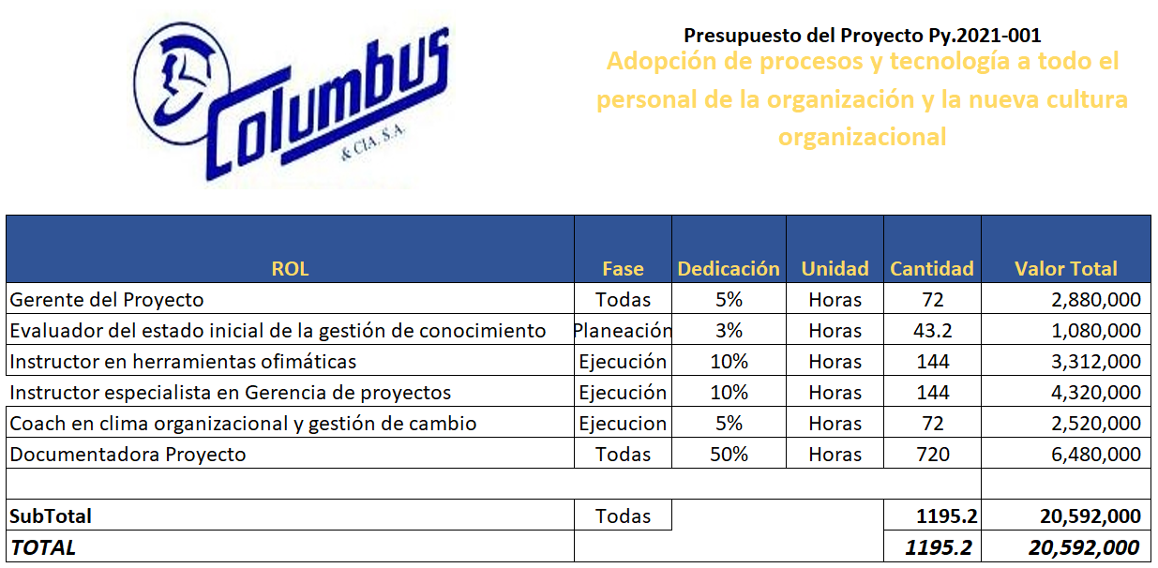
CRONOGRAMA y ENTREGABLES de Alto Nivel | 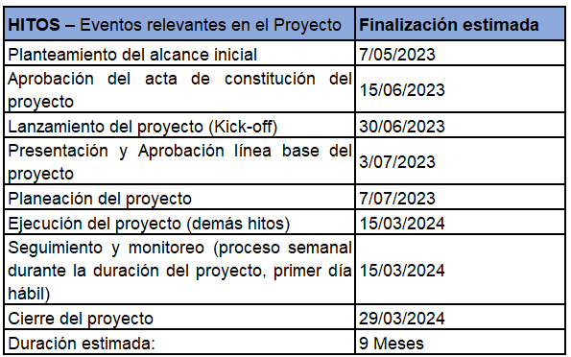
INTERESADOS PRINCIPALES | 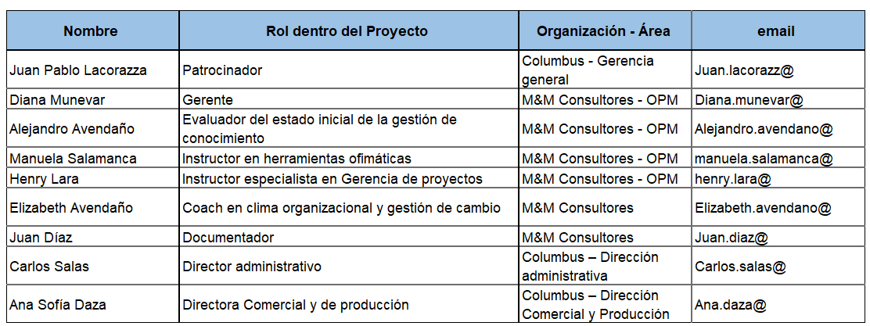
ORGANIGRAMA | 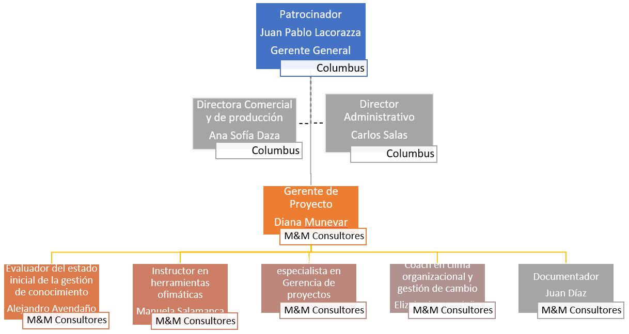
SUPUESTOS | * Los directores funcionales y/o gerentes de otros proyectos darán tiempo a sus equipos definidos para participar en este proyecto, para realizar actividades de este según asignación pactada. * Se gestionará el acceso a equipos de computo. *Disponibilidad de las bases de datos que contengan la información de proyectos previos. * Los expertos artesanos dedicarán tiempo suficiente para compartir y plasmar la gestión de conocimiento que poseen en los puntos claves en el desarrollo de sus labores.
RESTRICCIONES | * El GP tendrá una disponibilidad del 5% mensual para el proyecto. * El tiempo máximo de ejecución se estima en 9 meses a partir de aprobación del acta de constitución del proyecto. * No superar el presupuesto asignado
RIESGOS | R1: SI el patrocinador del proyecto no tiene disponibilidad de tiempo; SE PODRÍA PRESENTAR incumplimiento en las reuniones de presentación proyecto, kick-off y línea base para aprobación QUE PRODUCIRÍA retrasos en el arranque del proyecto. R2: SI los colaboradores de Columbus no tienen disponibilidad de tiempo de acuerdo al estimado; SE PODRÍA PRESENTAR incumplimiento en actividades relacionadas con las entregas del proyecto; QUE PRODUCIRIA retrasos en la ejecución de las actividades del cronograma cómo línea crítica. R3. SI el GP y/o los colabores de M&M Consultores del proyecto no tiene la disponibilidad de tiempo acordado; SE PODRÍA PRESENTAR falta de gestión y seguimiento del proyecto; QUE PRODUCIRÍA incumplimiento en la ejecución del proyecto y posible cancelación del mismo. R4. SI no se puede contar con las herramientas tecnológicas (Hardware y Software), SE PODRÍA PRESENTAR incumplimiento en actividades relacionadas con las capacitaciones del proyecto; QUE PRODUCIRIA retrasos en el cronograma.

Proyecto 1
 |  | RESUMEN ALTO NIVEL GESTIÓN PROYECTOS
DATOS GENERALES DE LOS PROYECTOS |  | Fecha: | 2021-11-30

PROYECTO | Diagnóstico estado de madurez y gestión del cambio organizacional
 | Descripción | Detalle
TIPO PROYECTO | Proyectos Administrativos (Gestión de Proyectos)
ALCANCE | Que Incluye | 1. Evaluación gerencial del estado de madurez en gestión y gerencia de proyectos 2. Plan de acciones para la adopción de gestión de proyectos 3. Identificación de riesgos para la adopción de la gestión de proyectos 4. Propuesta de modelo de cambio organizacional para la adopción de proyectos
 | Que se excluye | 1. El diseño, propuesta y proyecto para la adopción de gestión de proyectos 2. Evaluación y construcción de matriz de clasificación de riesgos (impacto-probabilidad) y todo el proceso de gestión de riesgos para la adopción de gestión de proyectos 3. Ejecutar el plan o modelo de cambio organizacional.
OBJETIVOS |  | 1. Determinar el nivel de madurez de Columbus en gestión de proyectos 2. Establecer las acciones a seguir para preparar el camino para la adopción de gestión de proyectos 3. Identificar los riesgos organizacionales, políticos, clima y cultura y externos que puedan afectar el proceso de adopción de gestión de proyectos 4. Proponer el modelo de cambio organizacional basado en gestión de proyectos
KPIs | Indicadores de resultado: 1. Nivel de Madurez en GP = (Dimensiones evaluadas)/(Total dimensiones) 2. Documento plan de acciones a seguir 3. Documento plan estratégico de atención a riesgos en la adopción de gestión de proyectos 4. Propuesta de modelo de cambio organizacional | Indicadores de desempeño del proyecto: 1. Cumplimiento del cronograma = (Hitos cumplidos)/(Hitos planeados) 2. Cumplimiento del presupuesto = (Ejecución presupuesto)/(Ejecución presupuesto planeada) 3. Desempeño del proyecto (DP) = (Cumplimiento del cronograma + Cumplimiento del presupuesto)/2
PRESUPUESTO | 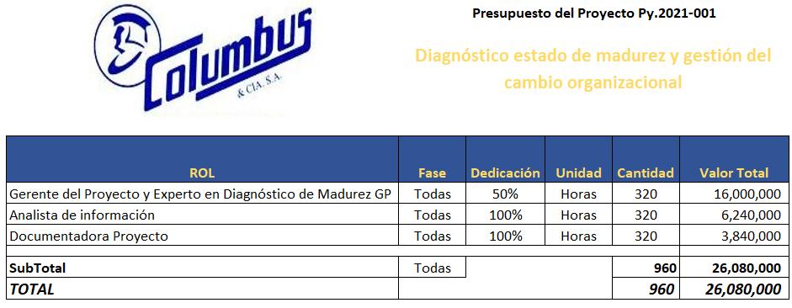
CRONOGRAMA y ENTREGABLES de Alto Nivel | 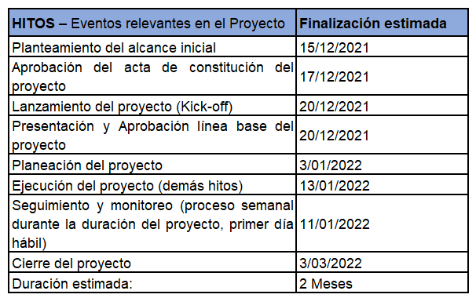
INTERESADOS PRINCIPALES | 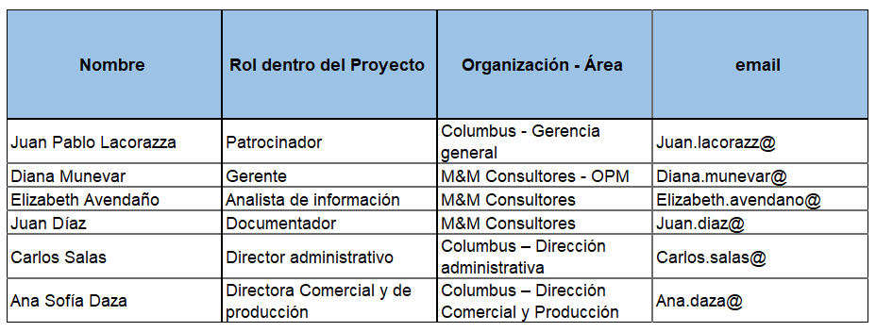
ORGANIGRAMA | 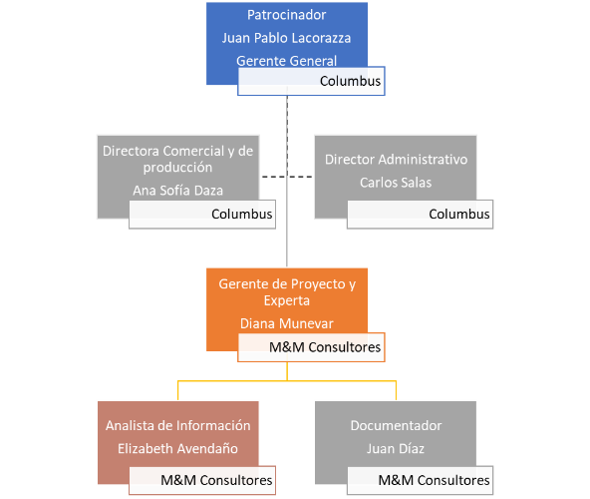
SUPUESTOS | * Los directores funcionales y/o gerentes de otros proyectos darán tiempo a sus equipos definidos para participar en este proyecto, para realizar actividades de este según asignación pactada. * Se gestionará el acceso a las bases de información de la compañía * Disponibilidad de las bases de datos que contengan la información de proyectos previos. * Los profesionales o expertos con mayor conocimiento deberán coordinar para dedicar tiempo suficiente para el suministro de información relacionada.
RESTRICCIONES | * El GP tendrá una disponibilidad del 50% mensual para el proyecto. * El tiempo máximo de ejecución se estima en 2 meses a partir de aprobación del acta de constitución del proyecto. * No superar el presupuesto asignado
RIESGOS | R1: SI el patrocinador del proyecto no tiene disponibilidad de tiempo; SE PODRIA PRESENTAR incumplimiento en las reuniones de presentación proyecto, kick-off y línea base para aprobación QUE PRODUCIRIA retrasos en el arranque del proyecto. R2: SI los colaboradores de Columbus no tiene disponibilidad de tiempo de acuerdo al estimado; SE PODRIA PRESENTAR incumplimiento en actividades relacionadas con las entregas del proyecto; QUE PRODUCIRIA retrasos en la ejecución de las actividades del cronograma cómo línea crítica. R3. SI el GP y/o los colabores de M&M Consultores del proyecto no tiene la disponibilidad de tiempo acordado; SE PODRÍA PRESENTAR falta de gestión y seguimiento del proyecto; QUE PRODUCIRÍA incumplimiento en la ejecución del proyecto y posible cancelación del mismo. R4. SI no se puede contratar o disponer de los recursos de información y bases de datos; SE PODRÍA PRESENTAR falta de información para desarrollar las herramientas para el diagnóstico de madurez; QUE PRODUCIRÍA retrasos en el cronograma.

